Додаток 1
Фірмовий Бланк
 |  |  |  |  |  | Додаток 1
 |  |  |  |  |  | Форма фінансової пропозиції
(Назва Учасника), надає свою фінансову пропозицію щодо участі у закупівлі меблів для офісу "Товариства Червоного Хреста України" в м.Львів:
Відомості про підприємство |  | Повне найменування учасника – суб’єкта господарювання
 |  | Ідентифікаційний код за ЄДРПОУ або реєстраційний номер облікової картки платника податків
 |  | Реквізити (адреса - юридична та фактична, телефон, факс, телефон для контактів, e-mail, розрахунковий рахунок)
Відомості про особу (осіб), які уповноважені представляти інтереси Учасника |  | (Прізвище, ім’я, по батькові, посада, контактний телефон).

№ п/п | Найменування | Вимоги до товару | Одиниця виміру | Кількість | Ціна, грн. ПДВ | Всього, грн з ПДВ

1 | Крісло для персоналу | 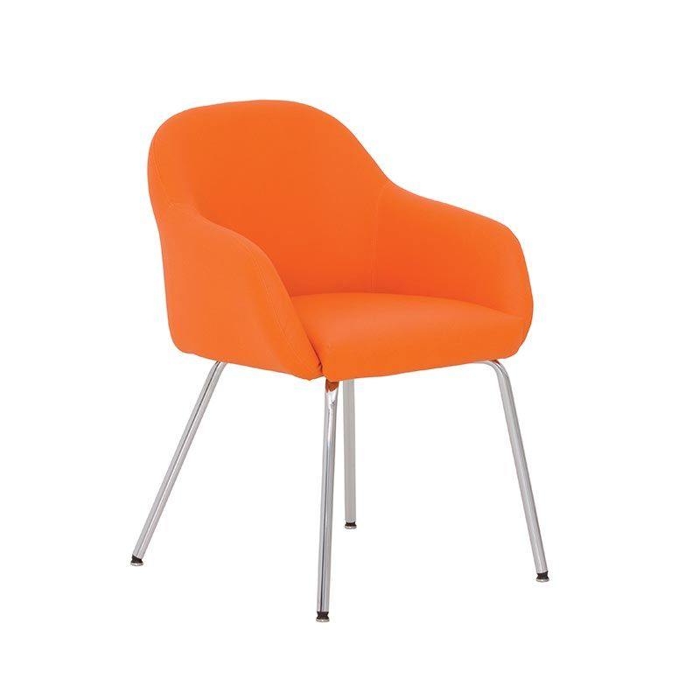 Екошкіра чорна М'який Металоконструкція RAL9006 Ширина - 615 мм Ширина сидіння - 541 мм Висота - 830 мм Ніжки комплектуються пластиковими заглушками, які захищають підлогове покриття від пошкодження. | шт. | 153 |  | 0.00
2 | Крісло для керівника | 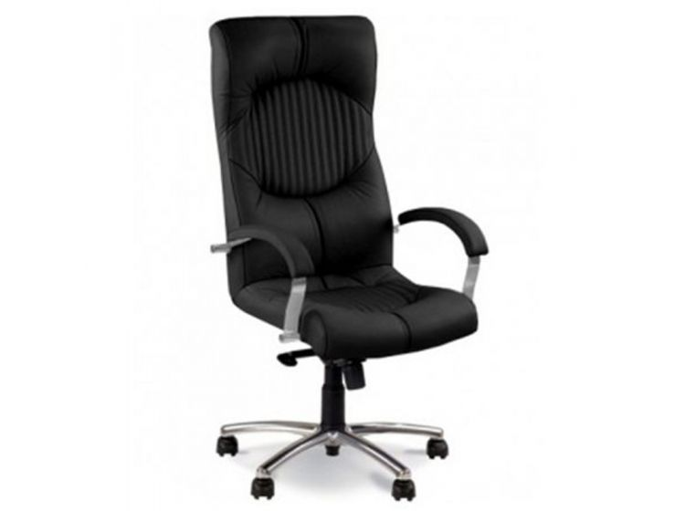 Екошкіра чорна Металоконструкція RAL9006 Мінімальна висота: 127 см Максимальна висота: 133 см Мінімальна висота посадки: 51 см Максимальна висота посадки: 60 см Ширина: 51 см Довжина: 46 см Діаметр бази: 66 см Механізм: Мультиблок Ергономічна спинка Навантаження, не менше 120 кг Хрестовина на колесах | шт. | 3 |  | 0.00
3 | Стіл журнальний 1 | Товщина скла, не менше 8 мм Розмір 552х552хh400 Металоконструкція RAL9006 Ніжки комплектуються пластиковими заглушками, які захищають підлогове покриття від пошкодження. | шт. | 2 |  | 0.00
4 | Стіл журнальний 2 | Товщина скла, не менше 8 мм Розмір 1100х552хh400. Металоконструкція RAL9006 Ніжки комплектуються пластиковими заглушками, які захищають підлогове покриття від пошкодження. | шт. | 2 |  | 0.00
5 | Крісло для відвідувачів | Крісло обладнане міцною металевою рамою з хромованим покриттям і комфортними м'якими сидінням і спинкою. Також модель обладнана металевими підлокітниками з дерев'яними накладками. Габаритні розміри: 690*820*830Н мм Ширина сидіння: 615 мм Глибина сидіння: 515 мм Висота сидіння: 450 мм Матеріал оббивки: шкірзам Механізм трансформації: не конфігурується Екошкіра чорна Колір рами ALU Колір накладок на підлокотники - дуб венге | шт. | 9 |  | 0.00
6 | Диван для відвідувачів | Диван обладнаний міцною металевою рамою з хромованим покриттям і комфортними м'якими сидінням і спинкою. Також модель обладнана металевими підлокітниками з дерев'яними накладками. Габаритні розміри: 1295*820*830Н мм Ширина сидіння: 1220 мм Глибина сидіння: 515 мм Висота сидіння: 450 мм Матеріал оббивки: шкірзам Механізм трансформації: не конфігурується Екошкіра чорна Колір рами ALU Колір накладок на підлокотники - дуб венге | шт. | 3 |  | 0.00
7 | Диван без підлокітників | Диван з лаконічним дизайном, обладнаний м'якою спинкою. Хромовані ніжки комплектуються пластиковими заглушками, які захищають підлогове покриття від пошкодження. Габаритні розміри: 1555*655*725Н мм Ширина сидіння: 1555 мм Глибина сидіння: 505 мм Висота сидіння: 425 мм Матеріал оббивки: шкірзам Колір - чорний Механізм трансформації: не конфігурується | шт. | 2 |  | 0.00
8 | Стілець обідній | Екошкіра чорна Металоконструкція RAL9006 Ніжки комплектуються пластиковими заглушками, які захищають підлогове покриття від пошкодження. Довжина - 40 см Глибина - 40 см Ширина - 40 см Висота - 83 см Висота посадкового місця - 47 см Максимальне навантаження - 100 кг | шт. | 16 |  | 0.00
 |  |  | Всього:

* Вартість пропозиції включає в себе ціну на доставку та монтаж на об'єкті за адресою м.Львів, вул.Сахарова 52.
**Постачальник після монтажу виконує клінінг, вивіз сміття.

Термін доставки: _________________ (кількість днів). Умови оплати: _________________ Ми погоджуємося з умовами, що Ви можете відхилити нашу чи всі надані пропозиції, та розуміємо, що Ви не обмежені у прийнятті будь-якої іншої пропозиції з більш вигідними для Вас умовами. Ми погоджуємося з умовами, що Замовник має право самостійно зменшити обсяги закупівлі в залежності від наявного фінансування. Ми погоджуємось зафіксувати цінову пропозицію на термін в 30 календарних днів з моменту подачі. Подаючи свою пропозицію ми підтверджуємо повну комплектацію та відповідність зазначеному у оголошенні-описі. Товариство Червоного Хреста України є громадською неприбутковою організацією і просить надати максимальні знижки на товари, вказані у ціновому запиті. Керівник організації/ФОП: _________________________ ( ____________________) МП підпис ПІБ

